상품제안서
휴대용 핸디 미니 손 선풍기 JB-PCHF-100 | 상품코드: F30749

 |  |  |  |  |  |  | 02-412-0044 | www.easy1.co.kr
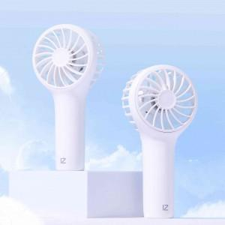

【상세/제작정보】 | * 1박스 80개입 / 택배비 4,000원

【인쇄/포장옵션】 | 레이저, 풀칼라 / 포장지포장

【공급단가】 | 수량 | 100~ | 300~ | 500~ | 1,000~ | 3,000~
*VAT별도 | 단가 | 4,940원 | 4,860원 | 4,740원 | 4,620원 | 4,540원

【상품 URL】 | http://www.easy1.co.kr/src/goods_detail.php?gdno=30749

